Итоговая таблица анализа
Год | ЦФО турпоездки | СФО турпоездки | Разрыв | Доля ЦФО | Доля СФО | Год | Внутренний туризм | Выезд заграницу | Соотношение внутреннего и зарубежного туризма | Рост внутреннего туризма (%) | Рост зарубежного туризма (%)
2022 | 46144599 | 11732690 | 3.93 | 29.98 | 7.62 | 2022 | 153912388 | 22487000 | 6.84
2023 | 51748429 | 11942296 | 4.33 | 32.61 | 7.52 | 2023 | 158703221 | 25335000 | 6.26 | 3.11 | 12.67
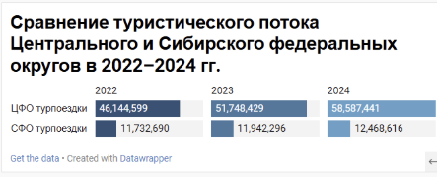
2024 | 58587441 | 12468616 | 4.7 | 34.29 | 7.3 | 2024 | 170883217 | 27355000 | 6.25 | 7.67 | 7.97

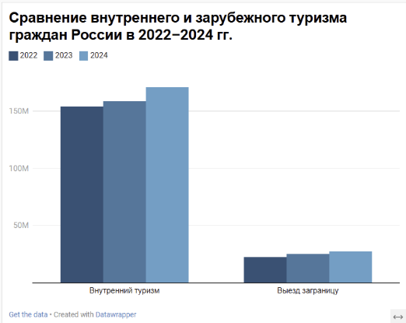
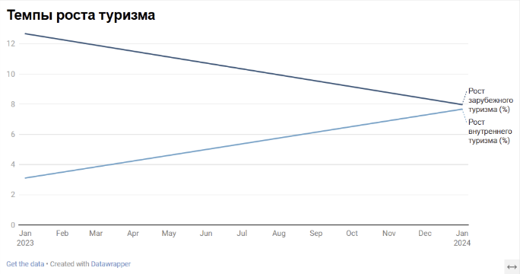

Вывод: в 2022–2024 гг. Центральный федеральный округ стабильно лидировал по числу туристических поездок, превышая показатели Сибирского федерального округа более чем в четыре раза. При этом оба округа демонстрируют устойчивую положительную динамику роста.

 |  |  |  |  |  |  |  |  |  | Вывод: темпы роста зарубежного туризма в 2023 году существенно опережали внутренний туризм, однако в 2024 году динамика показателей сблизилась.

 |  |  |  |  |  | Вывод: в рассматриваемый период внутренний туризм значительно превышает зарубежный, оставаясь основным направлением туристической активности населения России.

ОБЩИЙ ВЫВОД: Проведённый анализ туристического потока показал устойчивый рост внутреннего туризма в России в 2022–2024 гг. Центральный федеральный округ занимает лидирующее положение по числу туристических поездок, значительно опережая Сибирский федеральный округ. Одновременно наблюдается постепенное восстановление зарубежного туризма, однако его объёмы остаются существенно ниже внутреннего. В целом можно говорить о сохранении доминирующей роли внутренней туристической мобильности населения в исследуемый период.

